关系图
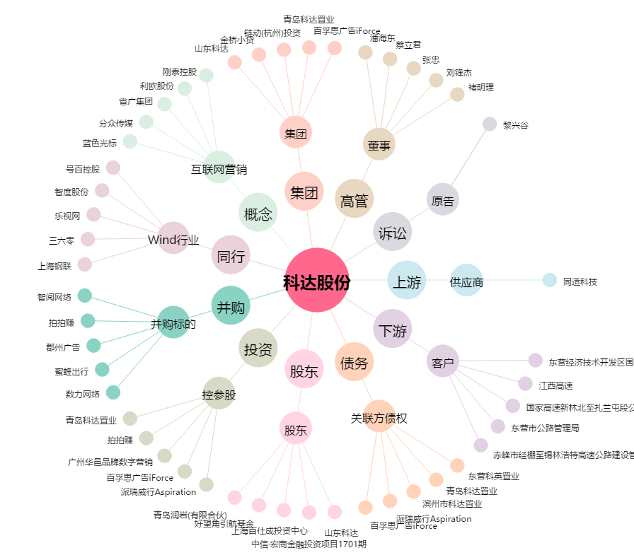
科达股份[600986.SH] - 关系概览图

